Sheet1
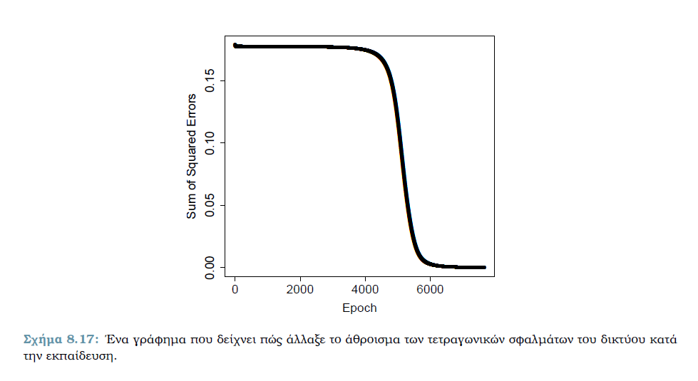
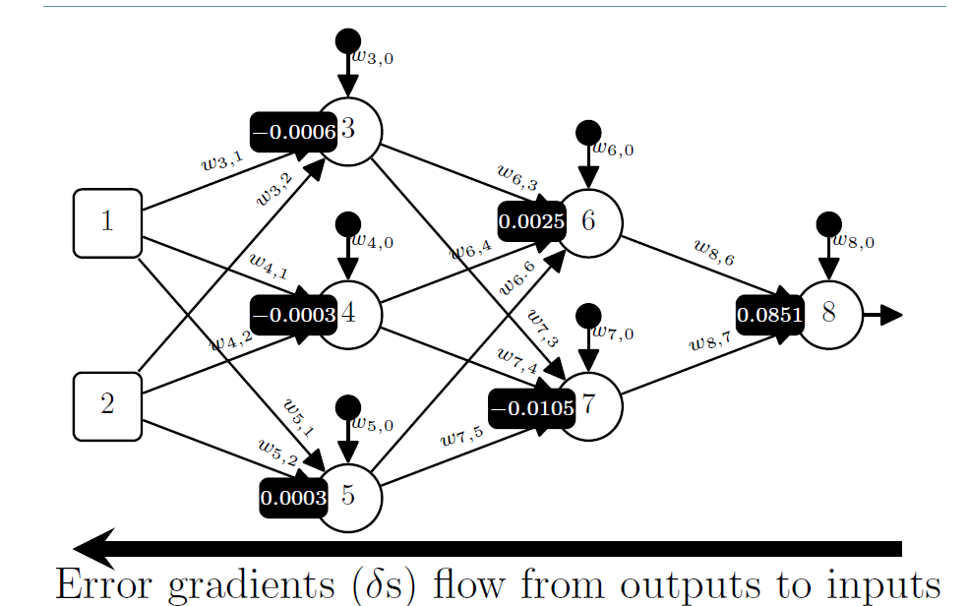
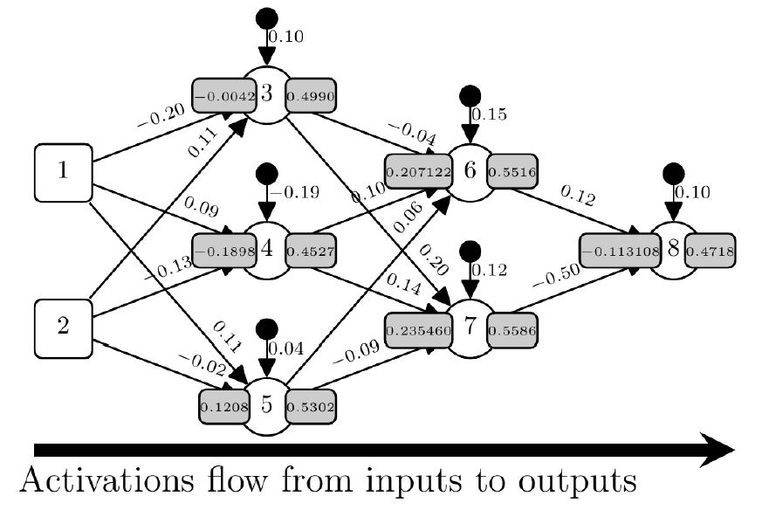
Data normalized
ID | x1 | x2 | y
1 | 0.04 | 0.81 | 0.94
2 | 0.84 | 0.58 | 0.13
3 | 0.5 | 0.07 | 0.57
4 | 0.53 | 1 | 0.36
Σφάλμα ανά id
 | id1 | id2 | id3 | id4
Στόχος | 0.94 | 0.13 | 0.57 | 0.36
Πρόβλεψη | 0.4715 | 0.4718 | 0.4717 | 0.4716
Σφάλμα | 0.4685 | -0.3418 | 0.0983 | -0.1116
∂E/∂a8 | -0.4685 | 0.3418 | -0.0983 | 0.1116
Σφάλμα² | 0.2195 | 0.1168 | 0.0097 | 0.0125
 |  |  | SSE | 0.17921847
Παράδειγμα για τον νευρώνα 3
x1 | x2 | w3,1 | w3,2 | b | z | a
0.84 | 0.58 | -0.2 | 0.11 | 0.1 | -0.0042 | 0.4990
Για το id2
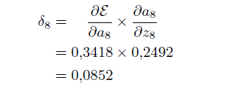
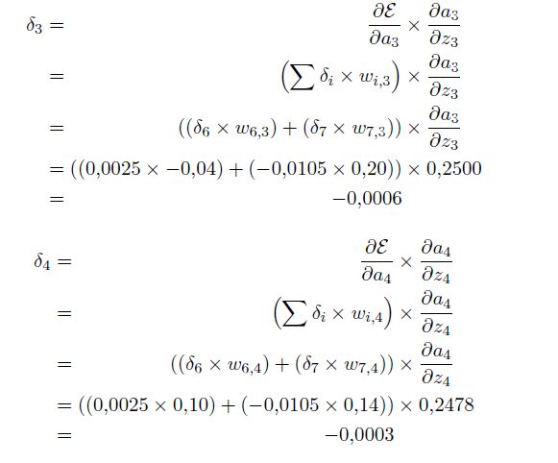
Νευρώνας | z | a | ∂a/∂z | δ
3 | -0.0042 | 0.499 | 0.2500 | -0.0006
4 | -0.1898 | 0.4527 | 0.2478 | -0.0003
5 | 0.1208 | 0.5302 | 0.2491 | 0.0003
6 | 0.207122 | 0.5516 | 0.2473 | 0.0025
7 | 0.23546 | 0.5586 | 0.2466 | -0.0105
8 | -0.113108 | 0.4718 | 0.2492 | 0.0852
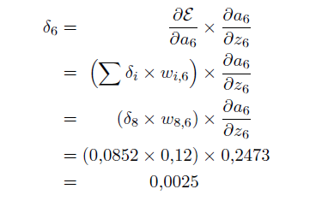
Νetwork weights
Weight | Value
w3,1 | -0.2
w3,2 | 0.11
w4,1 | 0.09
w4,2 | -0.13
w5,1 | 0.11
w5,2 | -0.02
bias3 | 0.1
bias4 | -0.19
bias5 | 0.04
w6,3 | -0.04
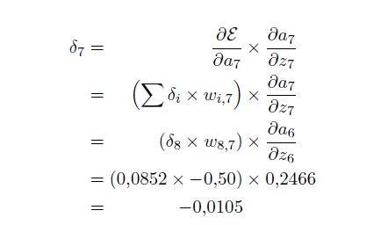
w6,4 | 0.1
w6,5 | 0.06
bias6 | 0.15
w7,3 | 0.2
w7,4 | 0.14
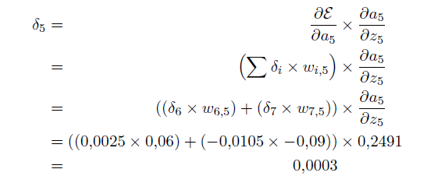
w7,5 | -0.09
bias7 | 0.12
w8,6 | 0.12
w8,7 | -0.5
bias8 | 0.1

Νευρώνας i | Νευρώνας k | w_i,k | δ_i | a_k | ∂E/∂w_i,k
8 | 0 | w8,0 | 0.0852 | 1 | 0.0852
8 | 6 | w8,6 | 0.0852 | 0.5516 | 0.04699632
8 | 7 | w8,7 | 0.0852 | 0.5586 | 0.04759272
7 | 0 | w7,0 | -0.0105 | 1 | -0.0105
7 | 3 | w7,3 | -0.0105 | 0.499 | -0.0052395
7 | 4 | w7,4 | -0.0105 | 0.4527 | -0.00475335
7 | 5 | w7,5 | -0.0105 | 0.5302 | -0.0055671
6 | 0 | w6,0 | 0.0025 | 1 | 0.0025
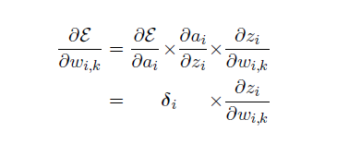
6 | 3 | w6,3 | 0.0025 | 0.499 | 0.0012475
6 | 4 | w6,4 | 0.0025 | 0.4527 | 0.00113175
6 | 5 | w6,5 | 0.0025 | 0.5302 | 0.0013255
5 | 0 | w5,0 | 0.0003 | 1 | 0.0003
5 | 1 | w5,1 | 0.0003 | 0.84 | 0.000252
5 | 2 | w5,2 | 0.0003 | 0.58 | 0.000174
4 | 0 | w4,0 | -0.0003 | 1 | -0.0003
4 | 1 | w4,1 | -0.0003 | 0.84 | -0.000252
4 | 2 | w4,2 | -0.0003 | 0.58 | -0.000174
3 | 0 | w3,0 | -0.0006 | 1 | -0.0006
3 | 1 | w3,1 | -0.0006 | 0.84 | -0.000504
3 | 2 | w3,2 | -0.0006 | 0.58 | -0.000348

Για το id2

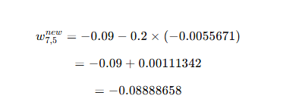

Παράδειγμα μικρο-ομάδας | ∂E/∂w7,5
id1 | 0.0073008
id2 | -0.0055671
id3 | 0.0015702
id4 | -0.00176664
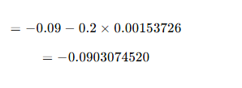
Δw7,5 | 0.00153726

Σφάλμα ανά id
 | id1 | id2 | id3 | id4
Στόχος | 0.9400 | 0.1300 | 0.5700 | 0.3600
Πρόβλεψη | 0.4738 | 0.4741 | 0.4740 | 0.4739
Σφάλμα | 0.4662 | -0.3441 | 0.0960 | -0.1139
∂E/∂a8: Σφάλμα × -1 | -0.4662 | 0.3441 | -0.0960 | 0.1139
Σφάλμα² | 0.21734244 | 0.11840481 | 0.00921600 | 0.01297321
 |  |  | SSE | 0.17896823
Η πρόβλεψη ανά παράδειγμα, το σφάλμα, καθώς και το άθροισμα των τετραγωνικών σφαλμάτων αφότου η εκπαίδευση συνέκλινε όταν SSE < 0,0001.
Σφάλμα ανά id
 | id1 | id2 | id3 | id4
Στόχος | 0.9400 | 0.1300 | 0.5700 | 0.3600
Πρόβλεψη | 0.9266 | 0.1342 | 0.5700 | 0.3608
Σφάλμα | 0.0134 | -0.0042 | 0.0000 | -0.0008
Σφάλμα² | 0.00017956 | 0.00001764 | 0.00000000 | 0.00000064
 |  |  | SSE | 0.00009892

